Worksheet
Изображение* | ID | Код | Артикул* | Название товара* | Цена, руб.* | Наличие | Единица измерения | Ваш заказ | 0
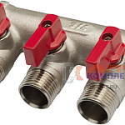 | 882146 | ALK-100003 |  | коллектор 2 выхода с отсеч кранами 3/4х1/2 нар. латунь никель (2/30шт) | 732.72 руб. | Мало | шт |  | 0
 | 882147 | ALK-100004 |  | коллектор 3 выхода с отсеч кранами 3/4х1/2 нар. латунь никель (2/20шт) | 1 037.16 руб. | Мало | шт |  | 0
 | 882148 | ALK-100005 |  | коллектор 4 выхода с отсеч кранами 3/4х1/2 нар. латунь никель (1/15шт) | 1 358.80 руб. | Мало | шт |  | 0
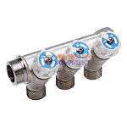 | 882149 | ALK-100007 |  | коллектор 3 выхода с регулировочными вентилями 3/4х1/2 нар. латунь никель (2/20шт) | 1 271.08 руб. | Мало | шт |  | 0
 | 882150 | ALK-100006 |  | коллектор 2 выхода с регулировочными вентилями 3/4х1/2 нар. латунь никель (2/30шт) | 0.00 руб. | Уточняйте | шт |  | 0
 | 882151 | ALK-100008 |  | коллектор 4 выхода с регулировочными вентилями 3/4х1/2 нар. латунь никель (1/15шт) | 0.00 руб. | Уточняйте | шт |  | 0
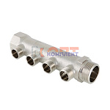 | 820588 | VLC-713011 | VTc.500.N.0502 | Коллектор, 3/4"х2 вых. 1/2" нар. (2 /70шт) | 583.00 руб. | Много | шт |  | 0
 | 820589 | VLC-713012 | VTc.500.N.0503 | Коллектор, 3/4"х3 вых. 1/2" нар. (2 /50шт) | 792.00 руб. | Много | шт |  | 0
 | 820590 | VLC-713013 | VTc.500.N.0504 | Коллектор, 3/4"х4 вых. 1/2" нар. (2 /40шт) | 1 074.00 руб. | Мало | шт |  | 0
 | 820591 | VLC-713014 | VTc.500.N.0602 | Коллектор, 1"х2 вых. 1/2" нар. (2 /50шт) | 698.00 руб. | Много | шт |  | 0
 | 820592 | VLC-713015 | VTc.500.N.0603 | Коллектор, 1"х3 вых. 1/2" нар. (2 /40шт) | 1 030.00 руб. | Достаточно | шт |  | 0
 | 820593 | VLC-713016 | VTc.500.N.0604 | Коллектор, 1"х4 вых. 1/2" нар. (2 /30шт) | 1 369.00 руб. | Много | шт |  | 0
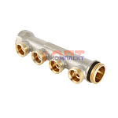 | 820594 | VLC-713017 | VTc.500.NE.060502 | Коллектор, 1"х2 вых. Евроконус 3/4 (1 /70шт) | 1 435.00 руб. | Достаточно | шт |  | 0
 | 820595 | VLC-713018 | VTc.500.NE.060503 | Коллектор, 1"х3 вых. Евроконус 3/4 (1 /50шт) | 1 975.00 руб. | Достаточно | шт |  | 0
 | 820596 | VLC-713019 | VTc.500.NE.060504 | Коллектор, 1"х4 вых. Евроконус 3/4 (1 /30шт) | 2 440.00 руб. | Мало | шт |  | 0
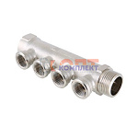 | 820599 | VLC-713022 | VTc.550.N.0502 | Коллектор, 3/4"х2 вых. 1/2" вн. (2 /60шт) | 722.00 руб. | Много | шт |  | 0
 | 820600 | VLC-713023 | VTc.550.N.0503 | Коллектор, 3/4"х3 вых. 1/2" вн. (2 /46шт) | 1 042.00 руб. | Мало | шт |  | 0
 | 820601 | VLC-713024 | VTc.550.N.0504 | Коллектор, 3/4"х4 вых. 1/2" вн. (2 /36шт) | 1 167.00 руб. | Мало | шт |  | 0
 | 820602 | VLC-713025 | VTc.550.N.0602 | Коллектор, 1"х2 вых. 1/2" вн. (2 /50шт) | 970.00 руб. | Много | шт |  | 0
 | 820603 | VLC-713026 | VTc.550.N.0603 | Коллектор, 1"х3 вых. 1/2" вн. (2 /36шт) | 1 397.00 руб. | Достаточно | шт |  | 0
 | 820604 | VLC-713027 | VTc.550.N.0604 | Коллектор, 1"х4 вых. 1/2" вн. (2 /30шт) | 1 534.00 руб. | Мало | шт |  | 0
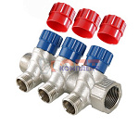 | 820605 | VLC-713028 | VTc.560.N.0502 | Коллектор с регул. вентилями, 3/4"х2 вых. 1/2" нар. (1 /30шт) | 1 238.00 руб. | Много | шт |  | 0
 | 820606 | VLC-713029 | VTc.560.N.0503 | Коллектор с регул. вентилями, 3/4"х3 вых. 1/2" нар. (1 /25шт) | 1 575.00 руб. | Много | шт |  | 0
 | 820607 | VLC-713030 | VTc.560.N.0504 | Коллектор с регул. вентилями, 3/4"х4 вых. 1/2" нар. (1 /17шт) | 2 181.00 руб. | Много | шт |  | 0
 | 820608 | VLC-713031 | VTc.560.N.0602 | Коллектор с регул. вентилями, 1"х2 вых. 1/2" нар. (1 /24шт) | 1 533.00 руб. | Много | шт |  | 0
 | 820609 | VLC-713032 | VTc.560.N.0603 | Коллектор с регул. вентилями, 1"х3 вых. 1/2" нар. (1 /20шт) | 2 276.00 руб. | Много | шт |  | 0
 | 820610 | VLC-713033 | VTc.560.N.0604 | Коллектор с регул. вентилями, 1"х4 вых. 1/2" нар. (1 /17шт) | 2 593.00 руб. | Много | шт |  | 0
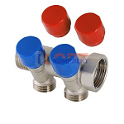 | 820611 | VLC-713034 | VTc.560.NE.060502 | Коллектор с регул. вентилями, 1"х2 вых. Евроконус 3/4 (1 /20шт) | 2 016.00 руб. | Много | шт |  | 0
 | 820612 | VLC-713035 | VTc.560.NE.060503 | Коллектор с регул. вентилями, 1"х3 вых. Евроконус 3/4 (1 /18шт) | 2 756.00 руб. | Много | шт |  | 0
 | 820613 | VLC-713036 | VTc.560.NE.060504 | Коллектор с регул. вентилями, 1"х4 вых. Евроконус 3/4 (1 /15шт) | 3 596.00 руб. | Много | шт |  | 0
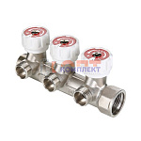 | 820614 | VLC-713037 | VTc.570.N.0502 | Коллектор с регул. вентилями, 3/4"х2 вых. 1/2" нар. (1 /30шт) | 1 739.00 руб. | Мало | шт |  | 0
 | 820615 | VLC-713038 | VTc.570.N.0503 | Коллектор с регул. вентилями, 3/4"х3 вых. 1/2" нар. (1 /20шт) | 2 442.00 руб. | Мало | шт |  | 0
 | 820616 | VLC-713039 | VTc.570.N.0504 | Коллектор с регул. вентилями, 3/4"х4 вых. 1/2" нар. | 3 265.00 руб. | Мало | шт |  | 0
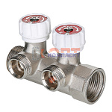 | 834778 | VLC-999082 | VTc.570.NE.0602 | Коллектор с регул. вентилями, 1"х2 вых. Евроконус 3/4" (на подающий трубопровод) | 2 423.00 руб. | Много | шт |  | 0
 | 834779 | VLC-999083 | VTc.570.NE.0603 | Коллектор с регул. вентилями, 1"х3 вых. Евроконус 3/4" (на подающий трубопровод) | 3 418.00 руб. | Много | шт |  | 0
 | 834780 | VLC-999084 | VTc.570.NE.0604 | Коллектор с регул. вентилями, 1"х4 вых. Евроконус 3/4" (на подающий трубопровод) | 4 465.00 руб. | Много | шт |  | 0
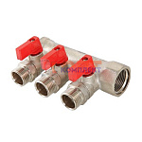 | 820617 | VLC-713040 | VTc.580.N.0502 | Коллектор с отсекающими кранами, 3/4"х2 вых. 1/2" нар. (1 /36шт) | 1 200.00 руб. | Много | шт |  | 0
 | 820618 | VLC-713041 | VTc.580.N.0503 | Коллектор с отсекающими кранами, 3/4"х3 вых. 1/2" нар. (1 /28шт) | 1 803.00 руб. | Много | шт |  | 0
 | 820619 | VLC-713042 | VTc.580.N.0602 | Коллектор с отсекающими кранами, 1"х2 вых. 1/2" нар. (1 /31шт) | 1 479.00 руб. | Мало | шт |  | 0
 | 820620 | VLC-713043 | VTc.580.N.0603 | Коллектор с отсекающими кранами, 1"х3 вых. 1/2" нар. (1 /23шт) | 1 873.00 руб. | Много | шт |  | 0
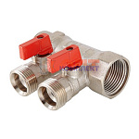 | 820621 | VLC-713044 | VTc.580.NE.0602 | Коллектор с отсекающими кранами, 1"х2 вых. Евроконус 3/4 (1 /30шт) | 1 613.00 руб. | Много | шт |  | 0
 | 820622 | VLC-713045 | VTc.580.NE.0603 | Коллектор с отсекающими кранами, 1"х3 вых. Евроконус 3/4 (1 /22шт) | 2 035.00 руб. | Много | шт |  | 0
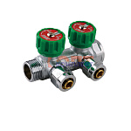 | 820654 | FRK-220004 | VER402 | коллектор 2 выхода с рег. вентилями 3/4х16 под золотник С ХРОМ КОНУСАМИ (1/30шт) | 1 435.13 руб. | Мало | шт |  | 0
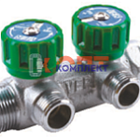 | 820651 | FRK-220001 | VER402-A | коллектор 2 выхода с рег. вентилями 3/4х1/2 нар. (НУЖЕН соед. с накид гайкой VRK163B) (1/30шт) | 1 196.24 руб. | Мало | шт |  | 0
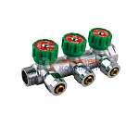 | 820655 | FRK-220005 | VER403 | коллектор 3 выхода с рег. вентилями 3/4х16 под золотник С ХРОМ КОНУСАМИ (1/30шт) | 2 170.02 руб. | Мало | шт |  | 0
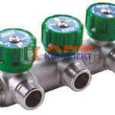 | 820652 | FRK-220002 | VER403-A | коллектор 3 выхода с рег. вентилями 3/4х1/2 нар. (НУЖЕН соед. с накид гайкой VRK163B) (1/30шт) | 1 807.13 руб. | Мало | шт |  | 0
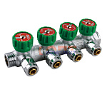 | 820656 | FRK-220006 | VER404 | коллектор 4 выхода с рег. вентилями 3/4х16 под золотник С ХРОМ КОНУСАМИ (1/30шт) | 2 821.02 руб. | Уточняйте | шт |  | 0
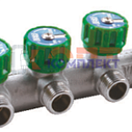 | 820653 | FRK-220003 | VER404-A | коллектор 4 выхода с рег. вентилями 3/4х1/2 нар. (НУЖЕН соед. с накид гайкой VRK163B) (1/30шт) | 2 337.78 руб. | Уточняйте | шт |  | 0
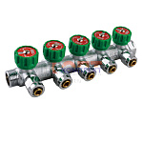 | 820657 | FRK-220007 | VER405 | коллектор 5 выхода с рег. вентилями 3/4х16 под золотник С ХРОМ КОНУСАМИ (1/30шт) | 3 634.32 руб. | Уточняйте | шт |  | 0
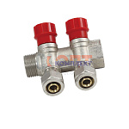 | 824785 | FRK-220015 | VR502 | коллектор регулирующий с цангами 3/4"х16-2 вых.никель VR (28/4шт) | 1 112.36 руб. | Мало | шт |  | 0
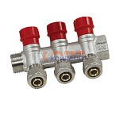 | 824787 | FRK-220017 | VR503 | коллектор регулирующий с цангами 3/4"х16-3 вых. никель VR (20/4шт) | 1 617.48 руб. | Уточняйте | шт |  | 0
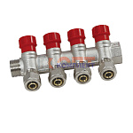 | 824789 | FRK-220019 | VR504 | коллектор регулирующий с цангами 3/4"х16-4 вых. никель VR (16/2шт) | 2 173.66 руб. | Уточняйте | шт |  | 0
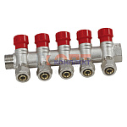 | 824791 | FRK-220021 | VR505 | коллектор регулирующий с цангами 3/4"х16-5 вых. никель VR (10/2шт) | 2 687.90 руб. | Уточняйте | шт |  | 0
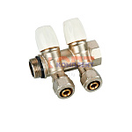 | 829311 | FRK-220035 | VR512 | Кол.с регулир. вентилями и цан.3/4"х16-2 "ViEiR" (24/4шт) | 1 112.36 руб. | Уточняйте | шт |  | 0
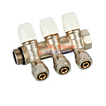 | 829312 | FRK-220036 | VR513 | Кол.с регулир. вентилями и цан.3/4"х16-3 "ViEiR" (20/2шт) | 1 650.31 руб. | Уточняйте | шт |  | 0
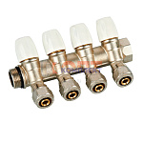 | 829313 | FRK-220037 | VR514 | Кол.с регулир. вентилями и цан.3/4"х16-4 "ViEiR" (12/2шт) | 2 197.37 руб. | Уточняйте | шт |  | 0
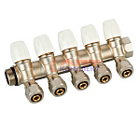 | 829314 | FRK-220038 | VR515 | Кол.с регулир. вентилями и цан.3/4"х16-5 "ViEiR" (16/2шт) | 2 565.73 руб. | Уточняйте | шт |  | 0
 | 824786 | FRK-220016 | VR602 | коллектор регулирующий с цангами 1"х16-2 вых. никель VR (24/4шт) | 1 250.95 руб. | Уточняйте | шт |  | 0
 | 824788 | FRK-220018 | VR603 | коллектор регулирующий с цангами 1"х16-3 вых. никель VR (16/2шт) | 1 807.13 руб. | Уточняйте | шт |  | 0
 | 824790 | FRK-220020 | VR604 | коллектор регулирующий с цангами 1"х16-4 вых. никель VR (16/2шт) | 2 388.84 руб. | Уточняйте | шт |  | 0
 | 824792 | FRK-220022 | VR605 | коллектор регулирующий с цангами 1"х16-5 вых. никель VR (10/2шт) | 2 846.55 руб. | Уточняйте | шт |  | 0
 | 829315 | FRK-220039 | VR612 | Кол.с регулир. вентилями и цан.1"х16-2 "ViEiR" (24/4шт) | 1 221.77 руб. | Уточняйте | шт |  | 0
 | 829316 | FRK-220040 | VR613 | Кол.с регулир. вентилями и цан.1"х16-3 "ViEiR" (16/2шт) | 1 768.84 руб. | Мало | шт |  | 0
 | 829317 | FRK-220041 | VR614 | Кол.с регулир. вентилями и цан.1"х16-4 "ViEiR" (12/2шт) | 2 385.20 руб. | Уточняйте | шт |  | 0
 | 829318 | FRK-220042 | VR615 | Кол.с регулир. вентилями и цан.1"х16-5 "ViEiR" (15/2шт) | 2 974.20 руб. | Уточняйте | шт |  | 0
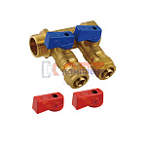 | 824793 | FRK-220023 | VR702 | коллектор с отсеч. кранами 3/4"х16 - 2 вых. красн.+син. латунь VR (40/1шт) | 1 030.30 руб. | Мало | шт |  | 0
 | 824794 | FRK-220024 | VR702A | коллектор с отсеч. кранами 1"х16 - 2 вых. красн.+син. латунь VR (40/1шт) | 1 203.54 руб. | Уточняйте | шт |  | 0
 | 824795 | FRK-220025 | VR702B | коллектор с отсеч. кранами 1"х20 - 2 вых. красн.+син. латунь VR (40/1шт) | 1 661.25 руб. | Уточняйте | шт |  | 0
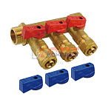 | 824796 | FRK-220026 | VR703 | коллектор с отсеч. кранами 3/4"х16 - 3 вых. красн.+син. латунь VR (40/1шт) | 1 471.60 руб. | Уточняйте | шт |  | 0
 | 824797 | FRK-220027 | VR703A | коллектор с отсеч. кранами 1"х16 - 3 вых. красн.+син. латунь VR (40/1шт) | 1 730.54 руб. | Уточняйте | шт |  | 0
 | 824798 | FRK-220028 | VR703B | коллектор с отсеч. кранами 1"х20 - 3 вых. красн.+син. латунь VR (40/1шт) | 2 496.43 руб. | Уточняйте | шт |  | 0
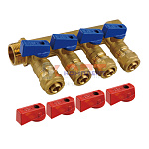 | 824799 | FRK-220029 | VR704 | коллектор с отсеч. кранами 3/4"х16 - 4 вых. красн.+син. латунь VR (40/1шт) | 1 896.49 руб. | Мало | шт |  | 0
 | 824800 | FRK-220030 | VR704A | коллектор с отсеч. кранами 1"х16 - 4 вых. красн.+син. латунь VR (40/1шт) | 2 222.90 руб. | Уточняйте | шт |  | 0
 | 824801 | FRK-220031 | VR704B | коллектор с отсеч. кранами 1"х20 - 4 вых. красн.+син. латунь VR (40/1шт) | 3 329.79 руб. | Уточняйте | шт |  | 0
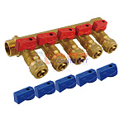 | 824802 | FRK-220032 | VR705 | коллектор с отсеч. кранами 3/4"х16 - 5 вых. красн.+син. латунь VR (40/1шт) | 2 328.67 руб. | Уточняйте | шт |  | 0
 | 824803 | FRK-220033 | VR705A | коллектор с отсеч. кранами 1"х16 - 5 вых. красн.+син. латунь VR (40/1шт) | 2 662.37 руб. | Уточняйте | шт |  | 0
 | 824804 | FRK-220034 | VR705B | коллектор с отсеч. кранами 1"х20 - 5 вых. красн.+син. латунь VR (40/1шт) | 2 941.38 руб. | Уточняйте | шт |  | 0
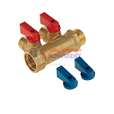 | 823192 | FRK-220009 | VR712 | коллектор 2 выхода с отсеч кранами 3/4х1/2 нар.латунь (1/50шт) | 888.07 руб. | Мало | шт |  | 0
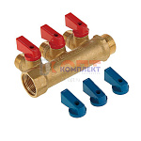 | 823193 | FRK-220010 | VR713 | коллектор 3 выхода с отсеч кранами 3/4х1/2 нар.латунь (1/50шт) | 1 221.77 руб. | Мало | шт |  | 0
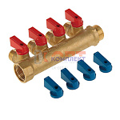 | 823194 | FRK-220011 | VR714 | коллектор 4 выхода с отсеч кранами 3/4х1/2 нар.латунь (1/50шт) | 1 560.95 руб. | Мало | шт |  | 0
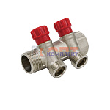 | 824045 | FRK-220012 | VR902 | коллектор регулирующий 1"х3/4" ЕВРОКОНУС -2 выхода VR (2/24шт) | 1 209.01 руб. | Достаточно | шт |  | 0
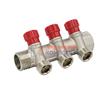 | 824046 | FRK-220013 | VR903 | коллектор регулирующий 1"х3/4" ЕВРОКОНУС -3 выхода VR (2/16шт) | 1 688.60 руб. | Мало | шт |  | 0
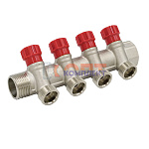 | 824047 | FRK-220014 | VR904 | коллектор регулирующий 1"х3/4" ЕВРОКОНУС -4 выхода VR (2/12шт) | 2 202.84 руб. | Мало | шт |  | 0
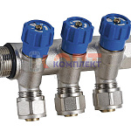 | 837028 | ZGR-000089 | QS-1622 | Коллектор ZEGOR с регулир вентилями с конусами 2 вых 3/4-1/2 (4/48шт) | 1 185.63 руб. | Мало | шт |  | 0
 | 837029 | ZGR-000090 | QS-1632 | Коллектор ZEGOR с регулир вентилями с конусами 3 вых 3/4-1/2 (4/32шт) | 1 780.97 руб. | Мало | шт |  | 0
 | 837030 | ZGR-000091 | QS-1642 | Коллектор ZEGOR с регулир вентилями с конусами 4 вых 3/4-1/2 (2/24шт) | 2 316.65 руб. | Мало | шт |  | 0
 | 837031 | ZGR-000092 | QS-1652 | Коллектор ZEGOR с регулир вентилями с конусами 5 вых 3/4-1/2 (2/24шт) | 2 924.11 руб. | Мало | шт |  | 0
 | 837032 | ZGR-000093 | QS-1662 | Коллектор ZEGOR с регулир вентилями с конусами 6 вых 3/4-1/2 (2/24шт) | 3 836.34 руб. | Мало | шт |  | 0
 | 837033 | ZGR-000094 | QS-1822 | Коллектор ZEGOR с регулир вентилями с конусами 2 вых 1-1/2 (4/32шт) | 1 474.48 руб. | Мало | шт |  | 0
 | 837034 | ZGR-000095 | QS-1832 | Коллектор ZEGOR с регулир вентилями с конусами 3 вых 1-1/2 (4/32шт) | 2 023.96 руб. | Мало | шт |  | 0
 | 837035 | ZGR-000096 | QS-1842 | Коллектор ZEGOR с регулир вентилями с конусами 4 вых 1-1/2 (2/24шт) | 2 601.05 руб. | Мало | шт |  | 0
 | 837036 | ZGR-000097 | QS-1852 | Коллектор ZEGOR с регулир вентилями с конусами 5 вых 1-1/2 (2/24шт) | 3 249.93 руб. | Мало | шт |  | 0
 | 837037 | ZGR-000098 | QS-1862 | Коллектор ZEGOR с регулир вентилями с конусами 6 вых 1-1/2 (2/24шт) | 4 305.40 руб. | Уточняйте | шт |  | 0
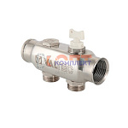 | 820642 | VLC-712012 | VTc.505.SS.060502 | Коллектор из нерж. стали, с м-о расст вых. 50мм, 1"х 2 вых. 3/4" Евроконус (1 /18шт) | 1 480.00 руб. | Мало | шт |  | 0
 | 820643 | VLC-712013 | VTc.505.SS.060503 | Коллектор из нерж. стали, с м-о расст вых. 50мм, 1"х 3 вых. 3/4" Евроконус (1 /12шт) | 1 988.00 руб. | Много | шт |  | 0
 | 820644 | VLC-712014 | VTc.505.SS.060504 | Коллектор из нерж. стали, с м-о расст вых. 50мм, 1"х 4 вых. 3/4" Евроконус (1 /10шт) | 2 536.00 руб. | Много | шт |  | 0
 | 820645 | VLC-712015 | VTc.505.SS.060505 | Коллектор из нерж. стали, с м-о расст вых. 50мм, 1"х 5 вых. 3/4" Евроконус (1 /11шт) | 2 713.00 руб. | Достаточно | шт |  | 0
 | 820646 | VLC-712016 | VTc.505.SS.060506 | Коллектор из нерж. стали, с м-о расст вых. 50мм, 1"х 6 вых. 3/4" Евроконус (1 /10шт) | 3 182.00 руб. | Достаточно | шт |  | 0
 | 820647 | VLC-712017 | VTc.505.SS.060507 | Коллектор из нерж. стали, с м-о расст вых. 50мм, 1"х 7 вых. 3/4" Евроконус (1 /10шт) | 3 826.00 руб. | Достаточно | шт |  | 0
 | 820648 | VLC-712018 | VTc.505.SS.060508 | Коллектор из нерж. стали, с м-о расст вых. 50мм, 1"х 8 вых. 3/4" Евроконус (1 /10шт) | 4 218.00 руб. | Много | шт |  | 0
 | 820649 | VLC-712019 | VTc.505.SS.060509 | Коллектор из нерж. стали, с м-о расст вых. 50мм, 1"х 9 вых. 3/4" Евроконус (1 /10шт) | 5 072.00 руб. | Мало | шт |  | 0
 | 820650 | VLC-712020 | VTc.505.SS.060510 | Коллектор из нерж. стали, с м-о расст вых. 50мм, 1"х 10 вых. 3/4" Евроконус (1 /10шт) | 5 076.00 руб. | Много | шт |  | 0
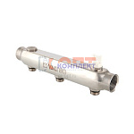 | 820631 | VLC-712001 | VTc.510.SS.080503 | Коллектор из нерж. стали, с м-о расст вых. 100мм, 1 1/2"х 3 вых. 3/4" нар. (1 /5шт) | 5 027.00 руб. | Уточняйте | шт |  | 0
 | 820632 | VLC-712002 | VTc.510.SS.080504 | Коллектор из нерж. стали, с м-о расст вых. 100мм, 1 1/2"х 4 вых. 3/4" нар. (1 /5шт) | 5 661.00 руб. | Мало | шт |  | 0
 | 820633 | VLC-712003 | VTc.510.SS.080505 | Коллектор из нерж. стали, с м-о расст вых. 100мм, 1 1/2"х 5 вых. 3/4" нар. (1 /5шт) | 7 881.00 руб. | Уточняйте | шт |  | 0
 | 820634 | VLC-712004 | VTc.510.SS.080506 | Коллектор из нерж. стали, с м-о расст вых. 100мм, 1 1/2"х 6 вых. 3/4" нар. (1 /5шт) | 9 118.00 руб. | Мало | шт |  | 0
 | 820635 | VLC-712005 | VTc.510.SS.080507 | Коллектор из нерж. стали, с м-о расст вых. 100мм, 1 1/2"х 7 вых. 3/4" нар. (1 /5шт) | 11 073.00 руб. | Уточняйте | шт |  | 0
 | 820636 | VLC-712006 | VTc.510.SS.060403 | Коллектор из нерж. стали, с м-о расст вых. 100мм, 1"х 3 вых. 1/2" нар. (1 /12шт) | 2 472.00 руб. | Много | шт |  | 0
 | 820637 | VLC-712007 | VTc.510.SS.060404 | Коллектор из нерж. стали, с м-о расст вых. 100мм, 1"х 4 вых. 1/2" нар. (1 /10шт) | 3 265.00 руб. | Много | шт |  | 0
 | 820638 | VLC-712008 | VTc.510.SS.060405 | Коллектор из нерж. стали, с м-о расст вых. 100мм, 1"х 5 вых. 1/2" нар. (1 /10шт) | 3 971.00 руб. | Много | шт |  | 0
 | 820639 | VLC-712009 | VTc.510.SS.060406 | Коллектор из нерж. стали, с м-о расст вых. 100мм, 1"х 6 вых. 1/2" нар. (1 /10шт) | 5 077.00 руб. | Достаточно | шт |  | 0
 | 820640 | VLC-712010 | VTc.510.SS.060407 | Коллектор из нерж. стали, с м-о расст вых. 100мм, 1"х 7 вых. 1/2" нар. (1 /10шт) | 5 850.00 руб. | Достаточно | шт |  | 0
 | 820641 | VLC-712011 | VTc.510.SS.060408 | Коллектор из нерж. стали, с м-о расст вых. 100мм, 1"х 8 вых. 1/2" нар. (1 /10шт) | 5 834.00 руб. | Достаточно | шт |  | 0
 | 836293 | VLC-900302 | VTc.510.SS.060402 | Коллектор из нерж. стали, с м-о расст вых. 100мм, 1"х 2 вых. 1/2" нар. | 1 957.00 руб. | Достаточно | шт |  | 0
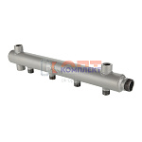 | 877712 | VLC-900537 | VTc.510.BS.50060404 | Коллектор из стали (труба ДУ-50), с м-о расст вых. 100мм, 1"х 4 вых. 1/2" нар. | 1 950.00 руб. | Уточняйте | шт |  | 0
 | 877713 | VLC-900538 | VTc.510.BS.50060405 | Коллектор из стали (труба ДУ-50), с м-о расст вых. 100мм, 1"х 5 вых. 1/2" нар. | 2 131.00 руб. | Уточняйте | шт |  | 0
 | 877714 | VLC-900539 | VTc.510.BS.50060406 | Коллектор из стали (труба ДУ-50), с м-о расст вых. 100мм, 1"х 6 вых. 1/2" нар. | 2 348.00 руб. | Уточняйте | шт |  | 0
 | 877715 | VLC-900540 | VTc.510.BS.50060407 | Коллектор из стали (труба ДУ-50), с м-о расст вых. 100мм, 1"х 7 вых. 1/2" нар. | 2 637.00 руб. | Уточняйте | шт |  | 0
 | 877716 | VLC-900541 | VTc.510.BS.50060408 | Коллектор из стали (труба ДУ-50), с м-о расст вых. 100мм, 1"х 8 вых. 1/2" нар. | 2 842.00 руб. | Уточняйте | шт |  | 0
 | 836294 | VLC-900303 | VTc.510.BS.060402 | Коллектор из стали (труба ДУ-40), с м-о расст вых. 100мм, 1"х 2 вых. 1/2" нар. | 1 268.00 руб. | Мало | шт |  | 0
 | 836295 | VLC-900304 | VTc.510.BS.060403 | Коллектор из стали (труба ДУ-40), с м-о расст вых. 100мм, 1"х 3 вых. 1/2" нар. | 1 453.00 руб. | Мало | шт |  | 0
 | 836296 | VLC-900305 | VTc.510.BS.060404 | Коллектор из стали (труба ДУ-40), с м-о расст вых. 100мм, 1"х 4 вых. 1/2" нар. | 1 601.00 руб. | Достаточно | шт |  | 0
 | 836297 | VLC-900306 | VTc.510.BS.060405 | Коллектор из стали (труба ДУ-40), с м-о расст вых. 100мм, 1"х 5 вых. 1/2" нар. | 1 753.00 руб. | Мало | шт |  | 0
 | 836298 | VLC-900307 | VTc.510.BS.060406 | Коллектор из стали (труба ДУ-40), с м-о расст вых. 100мм, 1"х 6 вых. 1/2" нар. | 1 904.00 руб. | Уточняйте | шт |  | 0
 | 836299 | VLC-900308 | VTc.510.BS.060407 | Коллектор из стали (труба ДУ-40), с м-о расст вых. 100мм, 1"х 7 вых. 1/2" нар. | 2 144.00 руб. | Мало | шт |  | 0
 | 836300 | VLC-900309 | VTc.510.BS.060408 | Коллектор из стали (труба ДУ-40), с м-о расст вых. 100мм, 1"х 8 вых. 1/2" нар. | 2 302.00 руб. | Мало | шт |  | 0
 | 836301 | VLC-900310 | VTc.510.BS.060409 | Коллектор из стали (труба ДУ-40), с м-о расст вых. 100мм, 1"х 9 вых. 1/2" нар. | 2 475.00 руб. | Мало | шт |  | 0
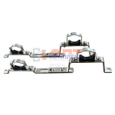 | 852684 | VLC-900299 | 130.HS.0506 | Компл. кроншт. для коллекторов универс. (3/4"-1") раздвижной (упак 2 штуки) | 352.00 руб. | Много | упа |  | 0
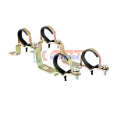 | 820658 | FRK-220008 | GK20 | пара универсальных кронштейнов для коллекторов 3/4-1 (2/100рар) | 145.88 руб. | Достаточно | пар |  | 0
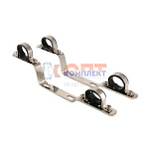 | 820580 | VLC-713003 | VTc.130.IN.0600 | Пара кронштейнов для коллекторов из нерж. 1" (5 /45шт) | 786.00 руб. | Уточняйте | шт |  | 0
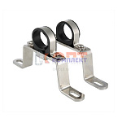 | 820581 | VLC-713004 | VTc.130.INH.0600 | Пара высоких кронштейнов для коллекторов из нержавеющей стали 1" (1 /55шт) | 479.00 руб. | Много | шт |  | 0
 | 820583 | VLC-713006 | VTc.130.INH.0800 | Пара высоких кронштейнов для коллекторов из нержавеющей стали 1 1/2" (1 /50шт) | 561.00 руб. | Мало | шт |  | 0
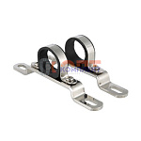 | 820582 | VLC-713005 | VTc.130.INS.0600 | Пара низких кронштейнов для коллектора из нержавеющей стали 1" (1 /75шт) | 372.00 руб. | Достаточно | шт |  | 0
 | 820584 | VLC-713007 | VTc.130.INS.0800 | Пара низких кронштейнов для коллектора из нержавеющей стали 1 1/2" (1 /80шт) | 449.00 руб. | Достаточно | шт |  | 0
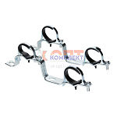 | 820578 | VLC-713001 | VTc.130.N.0500 | Пара кронштейнов для коллекторов 3/4" (1 /60шт) | 574.00 руб. | Мало | шт |  | 0
 | 820579 | VLC-713002 | VTc.130.N.0600 | Пара кронштейнов для коллекторов 1" (1 /60шт) | 601.00 руб. | Мало | шт |  | 0
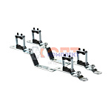 | 820585 | VLC-713008 | VTc.IV130.N.0600 | Кронштейн для коллекторов 500n-e и 560n-e 1" (1шт) (1 /70шт) | 823.00 руб. | Достаточно | шт |  | 0
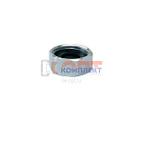 | 829360 | FRK-220045 | VRD21 | Заглушка коллектора FAR (VR402-405) 3/4 вн.р с доп. уплонением | 109.41 руб. | Достаточно | шт |  | 0
 | 829361 | FRK-220046 | VRD22 | Заглушка коллектора FAR (VR402-405) 3/4 нар.р с доп. уплонением | 134.94 руб. | Достаточно | шт |  | 0
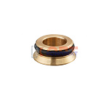 | 829319 | FRK-220043 | VRZ16 | Адаптер для коллектора 1/2 | 29.18 руб. | Достаточно | шт |  | 0
 | 829320 | FRK-220044 | VRZ20 | Адаптер для коллектора 3/4 | 41.94 руб. | Много | шт |  | 0
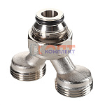 | 869369 | VLC-900479 | VT.0681.NE.050505 | Коллекторный разделитель потока вн.р. 3/4"(EK)- 2 вых. х нар.р. 3/4"(EK) | 467.00 руб. | Много | шт |  | 0
 | 820586 | VLC-713009 | VTc.530.N.050404 | Тройник коллекторный 3/4"x1/2"x1/2" нар.-вн.-вн. (10 /100шт) | 314.00 руб. | Много | шт |  | 0
 | 820587 | VLC-713010 | VTc.530.N.060404 | Тройник коллекторный 1"x1/2"x1/2" нар.-вн.-вн. (10 /80шт) | 376.00 руб. | Много | шт |  | 0
 | 820597 | VLC-713020 | VTc.531.N.0504 | Отвод коллекторный 3/4"x1/2" нар.-вн. (угольник) (10 /110шт) | 288.00 руб. | Много | шт |  | 0
 | 820598 | VLC-713021 | VTc.531.N.0604 | Отвод коллекторный 1"x1/2" нар.-вн. (угольник) (10 /80шт) | 379.00 руб. | Много | шт |  | 0
 | 820623 | VLC-713046 | VTc.701.N.04 | Адаптер д/коллектора (конус-плоскость) 1/2" (10 /2000шт) | 46.00 руб. | Много | шт |  | 0
 | 820624 | VLC-713047 | VTc.701.NE.05 | Адаптер д/коллектора (евроконус-плоскость) 3/4" (10 /1500шт) | 40.00 руб. | Много | шт |  | 0
 | 820625 | VLC-713048 | VTc.709.N.1604 | Соединитель КОНУС коллекторный обжимной для полимерной PEX трубы 16 (2,0) (10 /340шт) | 146.00 руб. | Много | шт |  | 0
 | 836291 | VLC-900300 | VTc.709.N.1622 | Соединитель КОНУС коллекторный обжимной для полимерной PEX трубы 16 (2,2) | 133.00 руб. | Много | шт |  | 0
 | 820626 | VLC-713049 | VTc.710.N.1604 | Соединитель коллекторный обжимной для м./п. трубы 16 (2,0) (10 /300шт) | 144.00 руб. | Много | шт |  | 0
 | 820627 | VLC-713050 | VTc.711.N.1504 | Соединитель коллекторный обжимной для медной трубы 15 (10 /420шт) | 87.00 руб. | Много | шт |  | 0
 | 820628 | VLC-713051 | VTc.712.N.1604 | Соединитель КОНУС коллекторный пресс для м./п. трубы 16(2,0) х 1/2" (10 /260шт) | 235.00 руб. | Много | шт |  | 0
 | 879986 | VLC-900545 | VTc.712.NE.2005 | Соединитель ЕВРОКОНУС коллекторный евроконус/пресс для м./п. трубы 20(2,0) x 3/4 (евроконус) | 324.00 руб. | Много | шт |  | 0
 | 820629 | VLC-713052 | VTc.712.NE.1605 | Соединитель ЕВРОКОНУС коллекторный пресс для м./п. трубы 16(2,0) x 3/4 (евроконус) (10 /200шт) | 319.00 руб. | Много | шт |  | 0
 | 820630 | VLC-713053 | VTc.720.NE.0005 | Кран для коллектора (евроконус) (8 /96шт) | 572.00 руб. | Много | шт |  | 0

